ניתוח איזור לעסקאות דמה
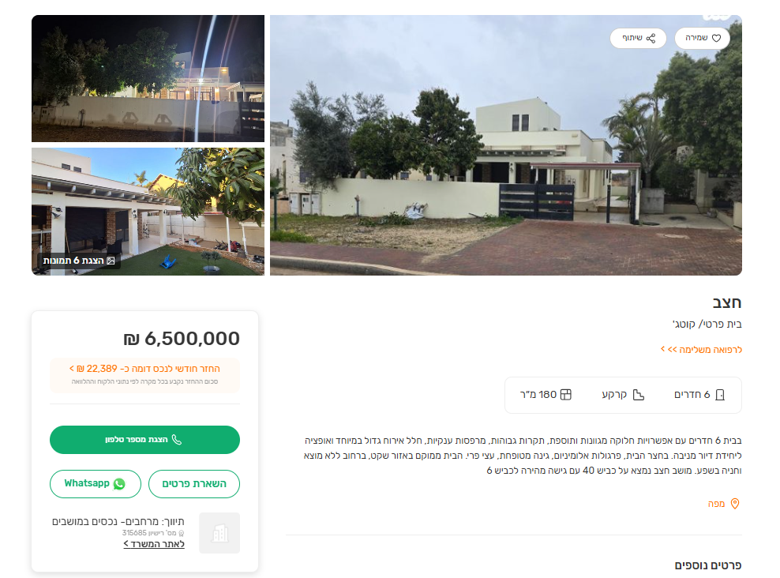
שומת
שווי מ"ר אקו'
אחוז שנתי
שנים להיוון
שווי עדכני
שווי לשומה | 8000

תחשיב לפי מכירות בהרחבה
תאריך | גו"ח | מחיר עסקה | שטח המגרש | שטח בנוי | שנת בניה | התאמה למועד קובע | בניכוי יזמי 5% | עלויות בניה למ"ר | יתרה לקרע כולל | שטח אקו' | שווי מתואם כולל מעמ ופיתוח

 |  |  |  |  |  |  |  | מפרט כספי דוד כחלון
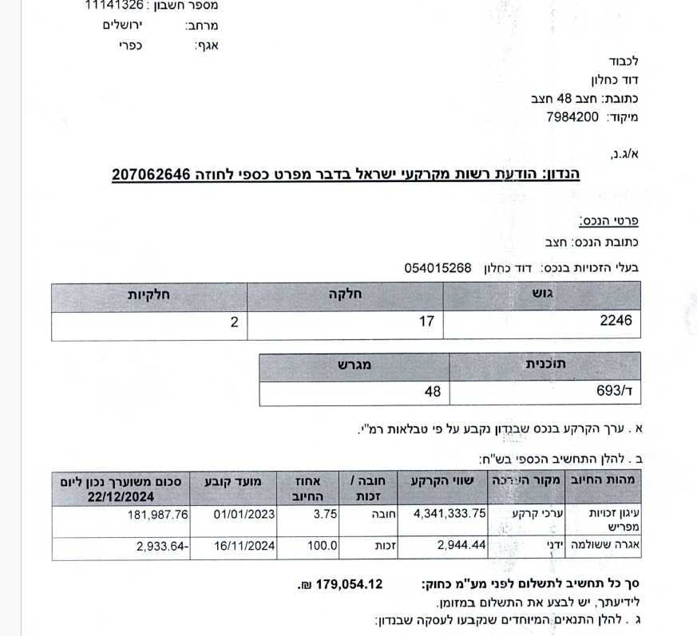

 |  |  |  |  |  |  |  | שווי קרקע |  | 4341333
 |  |  |  |  |  |  |  | מועד קובע |  | 2023-01-01
 |  |  |  |  |  |  |  | מקדם זמן |  | 1.1
 |  |  |  |  |  |  |  | שווי מתואם |  | 4775466.3
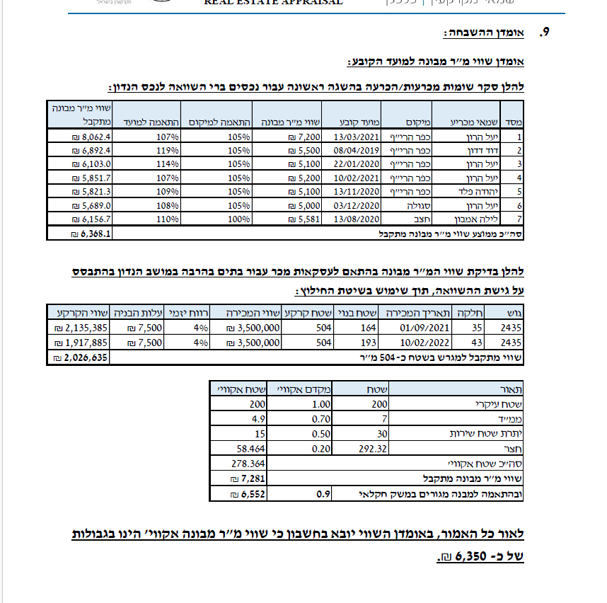
 |  |  |  |  |  |  |  | בתוספת מע"מ |  | 5635050.234
שומת היטל השבחה ישראל ארביב |  |  |  |  |  |  |  | שטח עסקה |  | 806
 |  |  |  |  |  |  |  | שווי מ"ר נחלה |  | 6991.3774615

מועד קובע | Apr-22
שווי הרחבה | ₪ 6,350
מקדם זמן | 1.225043
שווי מתואם הרחבה | ₪ 7,779

מס"ד | גוש חלקה | יום מכירה | תמורה מוצהרת בש"ח | בניכוי יזמות | מהות | חלק נמכר | ישוב | שנת בניה | שטח | תרומת הבנוי | יתרת קרקע
2 | 002554-0037 | 2024-07-30 | 3,100,000 | 3,100,000 | מגורים | 1 | תלמי יחיאל | 0 | 517 | 0 | 3,100,000

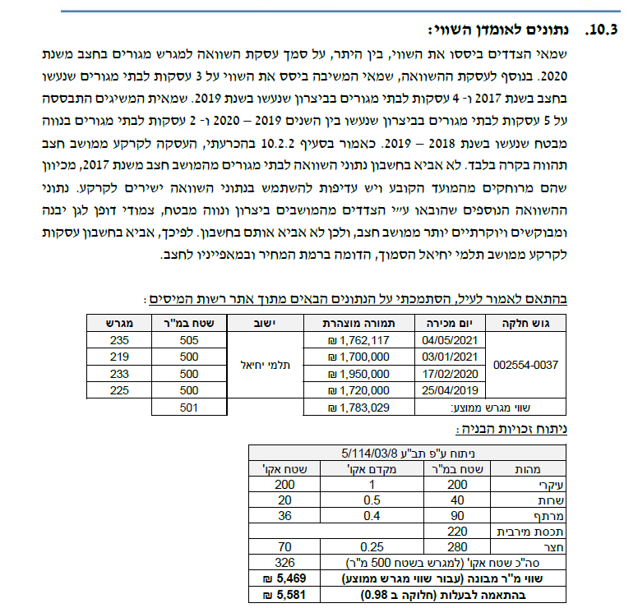

ניתוח שטח אקו' מס"ד 2 |  |  |  | שטח מגרש
מהות | שטח | מקדם | סה"כ | 500
עיקרי | 200 | 1 | 200
ממד | 12 | 1 | 12
יתרת ש"ש | 28 | 0.5 | 14
מרתף | 90 | 0.4 | 36
חצר | 280 | 0.25 | 70
סה"כ שטח אקו' |  |  | 332
שווי מגרש |  |  | 3,100,000
שווי מ"ר |  |  | ₪ 9,337
מקדם התאמה לנחלה |  |  | 0.85
 | שווי לנחלה |  | ₪ 7,937

עסקת דמי רכישה

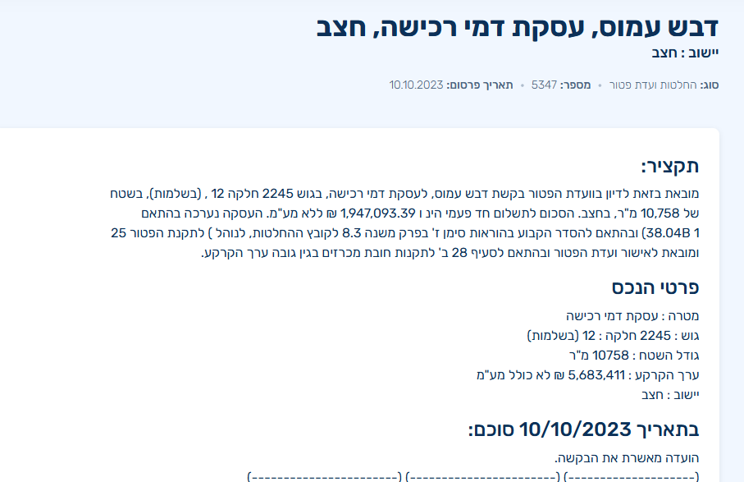
גודל חלקת מגורים (להיוון) | 2,500 | לפי שומת חכמון
 | מ"ר | מקדם | אקו'
עיקרי | 450 | 1.00 | 450
מרחבים מוגנים | 25 | 0.90 | 22.5
יתרת ש"ש | 125 | 0.40 | 50
מבנה עזר - יתרת שטח |  | 0.50 | 0
סה"כ תכסית | 600
סה"כ חצר | 1,900
חצר אפקטיבית | 1,000 | 0.25 | 250
יתרת חצר | 900 | 0.20 | 180

סה"כ מ"ר אקו' | 5,000 |  | 953
סה"כ מ"ר אקו' מעוגל |  |  | 953

פוטנציאל | 2,500 | לפי ברנס
 | מ"ר | מקדם | אקו'
עיקרי | 200 | 1.00 | 200
ממ"ד | 7 | 0.90 | 6.3
ש"ש עיליים | 23 | 0.50 | 11.5
ש"ש תת"ק | 50 | 0.30 | 15

הפסד חצר שולית | -230 | 0.20 | -46
סה"כ מ"ר אקו' מעוגל |  |  | 186.8
דחיה למימוש | 5% | 5 שנים | 0.78
סה"כ מ"ר אקו' מעוגל |  |  | 146

סה"כ |  |  | 1,099

 | שווי קרקע ללא מעמ |  | 5,683,411
 | מועד קובע |  | 2022-10-10
 | מקדם |  | 1.18
 | שווי מתואם |  | 6,730,828
 | כולל מע"מ |  | 7,942,377
 | שטח אקו' |  | 1,099
 | שווי מ"ר נחלה |  | 7,228
 | שווי מ"ר הרחבה | חלקי 0.85 | 8,503

נתוני היצע

